상품제안서
휴대용양치세트 2080 | 상품코드: F25893

 |  |  |  |  |  |  | 02-412-0044 | www.easy1.co.kr
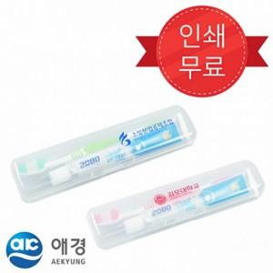

【상세/제작정보】 | <p><span style="font-size: 12pt;"><b>* 배송비 - 한박스 120개 / 5000원별도</b></span></p><p><span style="font-size: 12pt;"><b>* 컬러한색상 인쇄 - 무료</b></span></p><p><span style="font-size: 12pt;"><b>&nbsp; 5가지색 인쇄- 600원별도</b></span><b style="font-size: 12pt;">​</b></p><p><span style="font-size: 12pt;"><b>&nbsp;&nbsp;</b></span></p><p><span style="font-size: 12pt;"><b><br></b></span></p><p>&nbsp;</p>

【인쇄/포장옵션】 | 한가지색인쇄 / 포장지포장

【공급단가】 | 수량 | 300~ | 600~ | 1,000~ | 3,000~ | 5,000~
*VAT별도 | 단가 | 1,000원 | 970원 | 930원 | 900원 | 870원

【상품 URL】 | http://www.easy1.co.kr/src/goods_detail.php?gdno=25893

